记录
Table 1
 | deathslug | Rotary mole | 红狗 | feeler | flathand | u feeler | flathand | 沙虫 | 骨龙1阶段 | 骨龙3阶段 | 打分100w
月哥
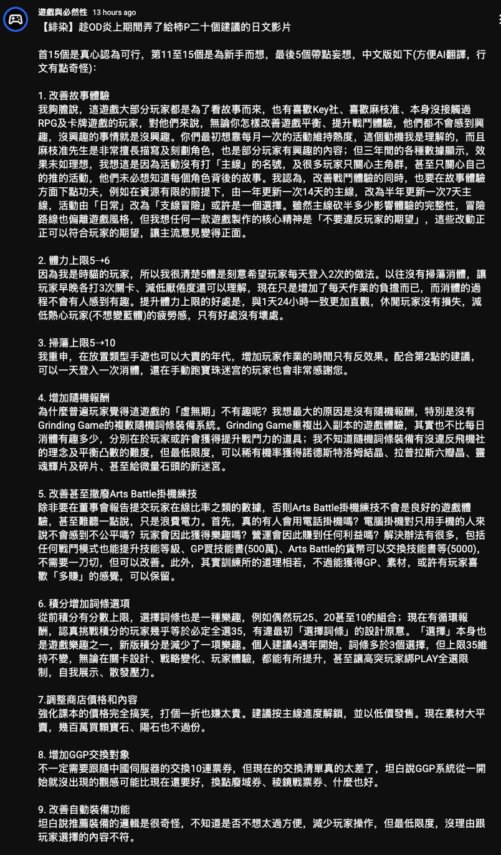
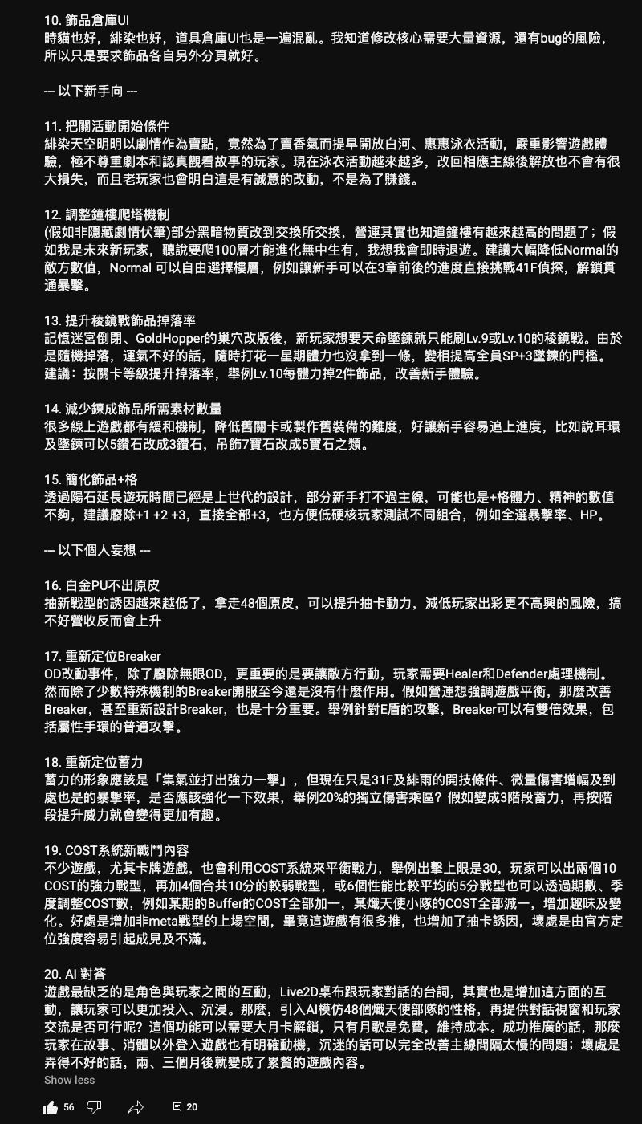
yuki
megumi
tama
司
可怜
aoi
莓
smm
圣华
梢
白虎
waki
螃蟹
天然
忍者
店长
星罗
三乡
色叶
吹雪
鱼
🎾妹
麻麻
大姐
二姐
三姐
四妹
500
六妹
柳
丸山
华村
兄弟
黑泽
夏目
美队
孔明
侦探
印度妹
玛丽
夏洛
学姐
美也
洛丽塔
鲱鱼
藏
月城
百合
入江
久子
关根

 |  |  |  |  |  |  |  |  |  |  |  | 饰品记录-2*45手环
 |  |  |  |  |  |  |  |  |  |  |  | 属性\功能 | 力 | 灵 | 精体 | 智 | 运
 |  |  |  |  |  |  |  |  |  |  |  | 暗 | 1 |  | 1
 |  |  |  |  |  |  |  |  |  |  |  | 光
 |  |  |  |  |  |  |  |  |  |  |  | 火 |  |  | 2 | 1 | 1
 |  |  |  |  |  |  |  |  |  |  |  | 冰 |  |  |  |  | 1
 |  |  |  |  |  |  |  |  |  |  |  | 雷 |  | 1

 |  |  |  |  |  |  |  |  |  |  |  |  |  |  |  |  |  | 饰品记录-钥匙
 |  |  |  |  |  |  |  |  |  |  |  |  |  |  |  |  |  |  | 4 | 3 | 2
 |  |  |  |  |  |  |  |  |  |  |  |  |  |  |  |  |  | 力 | 1 | 1 | 2
 |  |  |  |  |  |  |  |  |  |  |  |  |  |  |  |  |  | 灵 | 1 | 4 | 1
 |  |  |  |  |  |  |  |  |  |  |  |  |  |  |  |  |  | 体 | 2 | 6 | 4
 |  |  |  |  |  |  |  |  |  |  |  |  |  |  |  |  |  | 精 | 2 | 8 | 1
 |  |  |  |  |  |  |  |  |  |  |  |  |  |  |  |  |  | 智 | 2 | 7 | 0
 |  |  |  |  |  |  |  |  |  |  |  |  |  |  |  |  |  | 运 | 3 | 1 | 5

